2.Pivot vc
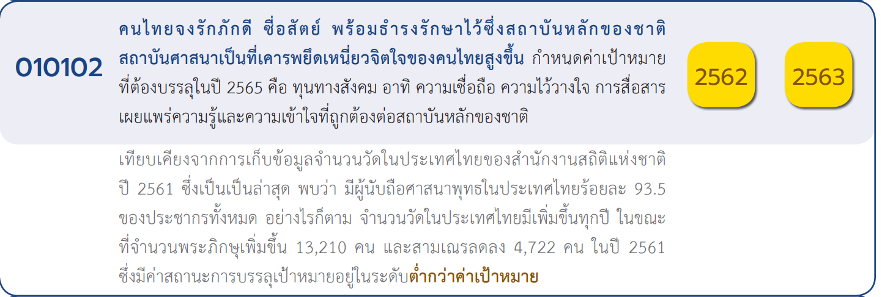
 |  |  |  |  |  |  |  | หมายเหตุ การประเมินความสอดคล้องของโครงการกับปัจจัยเป็นการดำเนินการเบื้องต้น สำหรับใช้เป็นข้อมูลประกอบการจัดทำโครงการสำคัญ
Count of ชื่อโครงการ/การดำเนินงาน | Column Labels
Row Labels | 2560 | 2561 | 2562 | 2563 | 2564 | 2565 | Grand Total
010102V01 |  | 1 | 45 | 60 | 101 | 20 | 227
010102F0101 |  |  |  |  | 1 |  | 1
010102F0102 |  | 1 | 2 | 1 | 2 |  | 6
010102F0103 |  |  | 25 | 36 | 82 | 16 | 159
010102F0104 |  |  | 18 | 23 | 16 | 4 | 61
010102V02 |  |  | 9 | 18 | 3 | 10 | 40
010102F0201 |  |  | 8 | 11 |  | 4 | 23
010102F0202 |  |  |  | 1 | 1 | 5 | 7
010102F0204 |  |  | 1 | 6 | 2 | 1 | 10
010102V03 | 1 | 1 | 8 | 46 | 5 | 2 | 63
010102F0301 | 1 | 1 | 8 | 37 | 3 |  | 50
010102F0302 |  |  |  | 9 | 2 | 2 | 13
010102V04 |  |  | 8 | 34 | 11 | 8 | 61
010102F0401 |  |  |  | 1 |  |  | 1
010102F0402 |  |  | 1 | 12 | 4 | 3 | 20
(1 โครงการ)
010102F0403 |  |  | 7 | 21 | 7 | 5 | 40
(6 โครงการ)
(23 โครงการ)
(7 โครงการ)
(50 โครงการ)
10102V03 |  |  |  | 1 |  |  | 1
(159 โครงการ)
(14 โครงการ)
010102F0302 |  |  |  | 1 |  |  | 1
(61 โครงการ)
(10 โครงการ)
(0 โครงการ)
(blank) |  | 1 | 1 | 1 |  |  | 3
รวม 227 โครงการ
รวม 40 โครงการ
รวม 63 โครงการ
(blank) |  | 1 | 1 | 1 |  |  | 3
Grand Total | 1 | 3 | 71 | 160 | 120 | 40 | 395

(1 โครงการ)
(40 โครงการ)
(20 โครงการ)
รวม 61 โครงการ

โครงการที่ไม่สามารถลงปัจจัยได้
- 3 โครงการ

